Zad 5
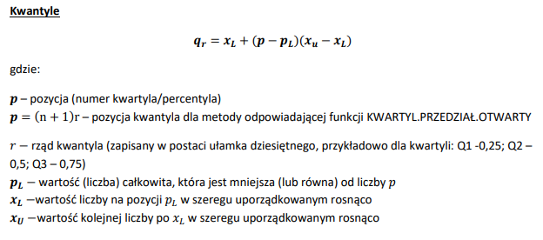
Zbadana została liczba posiadanych dzieci wśród dorosłych mieszkańców pewnego osiedla. Na podstawie tabeli wyznacz:
a) pozycyjne miary asymetrii (pozycyjny współczynnik asymetrii i współczynnik skośności)
b) kurtozę i współczynnik ekscesu

i | xi | ni | nisk
1 | 0 | 96 | 96
2 | 1 | 101 | 197
3 | 2 | 79 | 276
4 | 3 | 31 | 307
5 | 4 | 8 | 315
6 | 5 | 2 | 317
suma | - | 317

Q1 | 0.00 |  | Q3 | 2 | Q2 | 1
p= | 79.5 |  | p= | 238.5 | p= | 159
pl= | 79 |  | pl= | 238 | pl= | 159
xl= | 0 |  | xl= | 2 | xl= | 1
xu= | 0 |  | xu= | 2 | xu= | 1

Me= | 1

Aq= | 0

